Sheet1
公平な負担を考えてみよう
友だち３人で食事に行きました。みんなでいろいろな料理を分け合って食べたとき、食事代の支払いはどのように負担しますか。
なお、食事代金の合計は4,500円で、３人はそれぞれ違う金額のお小遣いを持っています。
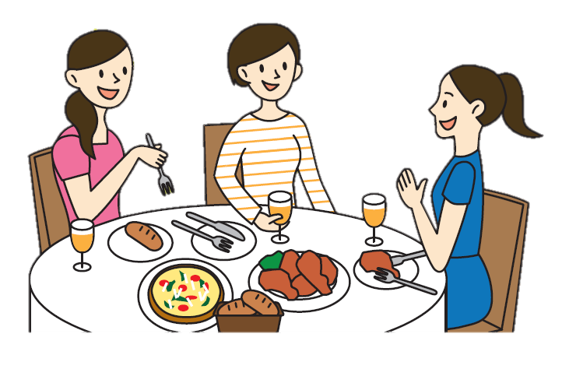

 | お小遣い | 食べた量 | 負担する金額 | （考え方①）３人で均等に割って支払う。 （考え方②）たくさん食べた人は多く、少ししか食 べていない人は少なく支払う。 （考え方③）お小遣いをたくさん持っている人は多 く、あまり持っていない人は少なく支 払う。
Aさん | 10,000円 | 少ない
Bさん | 5,000円 | たくさん
Cさん | 1,500円 | 中くらい

 | 考え方をメモしておこう

